九宫格附表
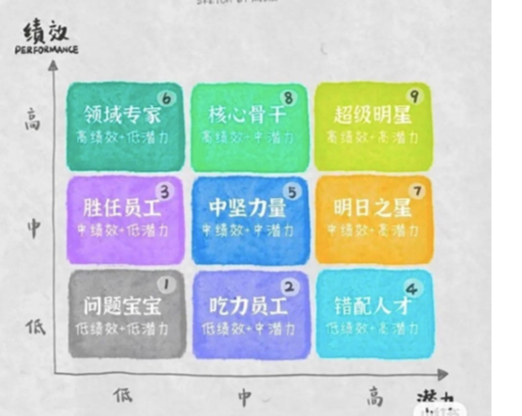

绩效 | 能力 | 组合
高 | 高 | 超级明星
高 | 中 | 核心骨干
高 | 低 | 熟练员工
中 | 高 | 潜力明星
中 | 中 | 中坚力量
中 | 低 | 基本胜任
低 | 高 | 待发展者
低 | 中 | 差距员工
低 | 低 | 问题宝宝

